00_表紙・前提
00_表紙・前提 ｜ T06 Forecast ONE（Forecast ONE）
本設計書の対象・前提・共通制約と、収録シートの一覧 ／ MVP詳細設計（メンター試作用） ／ 版 v1.0 ／ 作成日 2026-07-29 ／ 株式会社Low Code

■ 本設計書の対象と前提
区分 | 項目 | 内容
対象 | チームID / チーム名 | T06 / Forecast ONE
対象 | エージェント名 | Forecast ONE
対象 | 類型 | 資料作成・会議通知支援型
対象 | 設計ステータス | MVP詳細設計（メンター試作用）
対象 | 対象フェーズ | 8月MVP構築
対象 | 版 / 作成日 / 作成 | v1.0 / 2026-07-29 / 株式会社Low Code
前提 | 目的 | 前月資料と入力資料をもとに、会議資料ドラフト要点と通知文案を作成する。
前提 | MVPゴール | 人が資料作成を開始し、資料候補収集から要点生成、通知文案作成まで一本通す。
前提 | 使用アプリ | Copilot Studio／SharePointライブラリ／OneDrive／Power Automate／PowerPoint／Outlook／Teams／Excel
前提 | 読者 | メンター（Power Platformの基本的な知識がある前提）
前提 | 正本 | priority_medium_excel_design_input_v1 の設計データ、および v3 高品質ビジュアル

■ 参考図：T06 全体アーキテクチャ（V1バナー）
画像ファイル： T06_architecture.png （v3 高品質ビジュアル・原寸のまま貼付／再生成・簡略化・再圧縮なし）
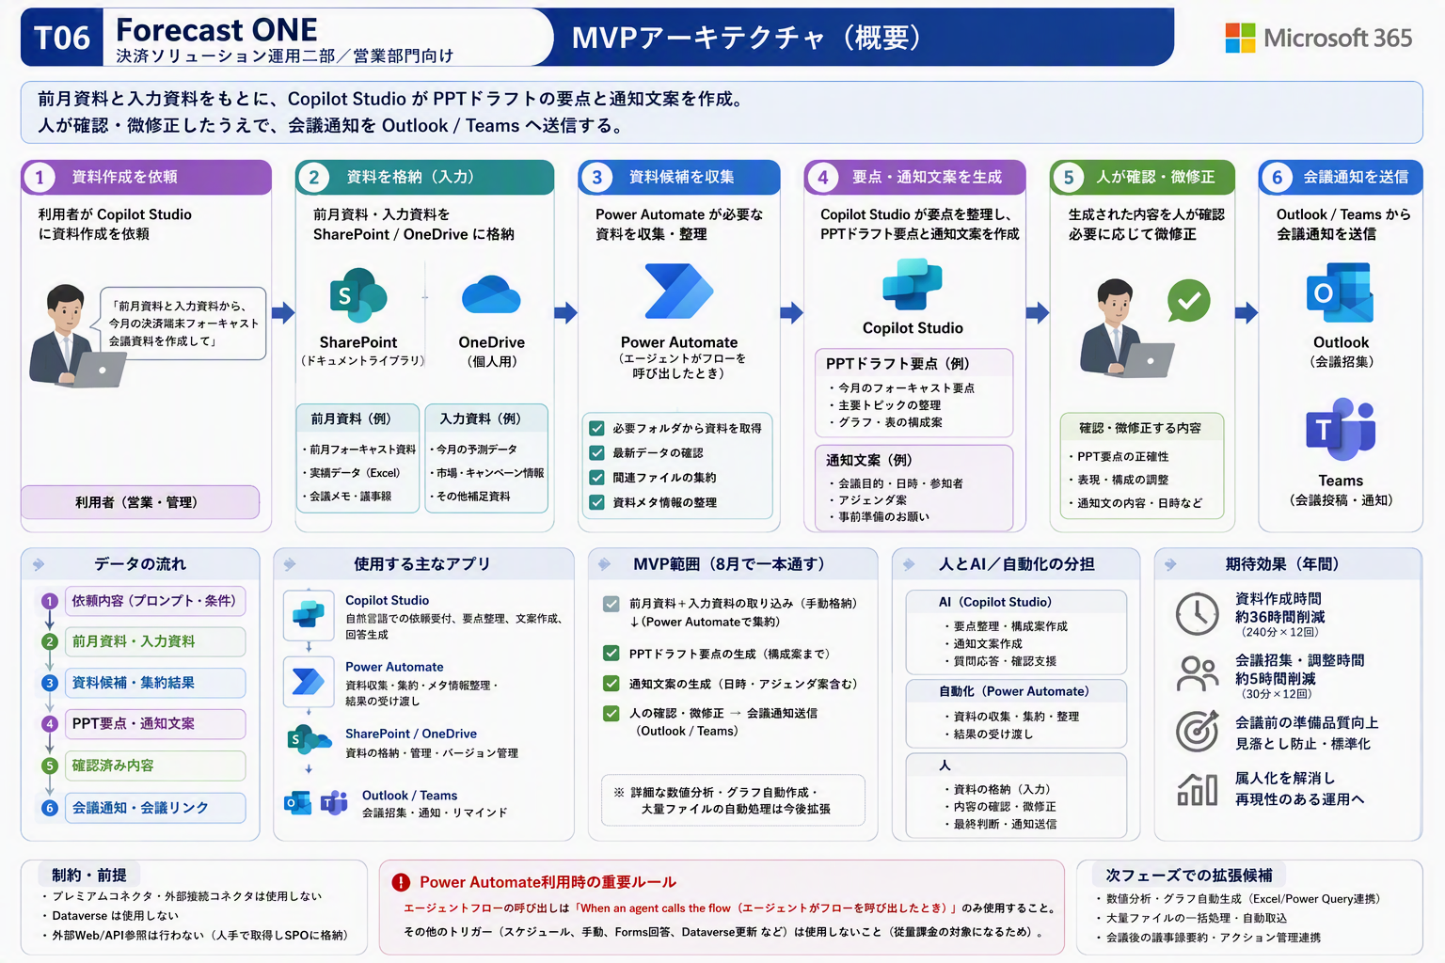

■ 共通制約（全チーム共通・逸脱していないか必ず確認する）
区分 | 項目 | 内容
共通制約 | No.1 | Copilot StudioをMVPに必ず含める。
共通制約 | No.2 | Dataverseは使用しない。
共通制約 | No.3 | プレミアムコネクタは使用しない。
共通制約 | No.4 | 外部接続コネクタ・外部Web/API・スクレイピングは使用しない。
共通制約 | No.5 | Power BIは使用しない。Excel Power Query、ピボット、SharePointリストビューで代替する。
共通制約 | No.6 | Formsは原則使用しない。Copilot Studioの会話入力やアダプティブカードで代替する。
共通制約 | No.7 | 共有ファイルサーバ直接参照は避け、SharePoint/OneDrive格納を原則とする。
共通制約 | No.8 | 個人情報・極秘情報はダミー化、マスキング、人確認で扱う。
共通制約 | No.9 | Power Automate側でエージェントフローを呼び出す場合は When an agent calls the flow を使用する。
共通制約 | No.10 | 通常トリガーからエージェントフローを直接呼び出したい場合は、SPOリスト作成、フォルダへのダミーファイル作成、人の確認操作などの間接起動で回避できるか検討する。ただし従量課金を回避できることが確認できる場合に限る。

Power Automate 側でエージェントフローを呼び出す場合は When an agent calls the flow を使用する。通常トリガーからの直接呼び出しは行わない。

■ 共通アーキテクチャ原則
区分 | 項目 | 内容
原則 | No.1 | 入力・処理・出力を1つに絞る。
原則 | No.2 | Copilot Studioは、判断・案内・生成・確認支援の中核として使う。
原則 | No.3 | SharePointはナレッジ、ファイル、リストの標準保管先とする。
原則 | No.4 | Power Automateは標準コネクタ中心で必要最小限に使う。
原則 | No.5 | 人の確認ポイントを必ず設ける。
原則 | No.6 | 8月MVPは完成版ではなく、一本通して動くことを優先する。

■ 収録シート一覧
区分 | 項目 | 内容
共通シート | 00_表紙・前提 | 本設計書の対象・前提・共通制約と、収録シートの一覧
共通シート | 01_企画概要 | 何のための仕組みか（目的・入力・出力・使用アプリ）
共通シート | 02_MVPスコープ | 8月MVPでどこまで作るか／作らないか
共通シート | 03_全体業務フロー | 入力から人の確認までの工程と主体
共通シート | 04_アーキテクチャ | システム構成要素と役割
共通シート | 05_使用アプリ一覧 | 使用アプリと、使用しないアプリの理由
共通シート | 06_人AI自動化分担 | 人・Copilot Studio・Power Automate・保管先の役割
共通シート | 07_構築ステップ総覧 | メンターが手元で試作する手順（全体）
共通シート | 08_ダミーデータ一覧 | 試作に使うダミーデータの仕様とサンプル行
共通シート | 09_テストケース | MVPが一本通ることを確認するテスト
共通シート | 10_リスク・躓きポイント | 想定される躓きと対応案
共通シート | 11_メンター確認チェックリスト | 試作前後にメンターが確認する項目
共通シート | 12_未決事項・事務局確認 | 事務局・運営に確認が必要な論点
共通シート | 13_変更履歴 | 本設計書の版管理
アプリ固有シート | CS_CopilotStudio設計 | エージェントの目的・指示・ナレッジ・回答ルール
アプリ固有シート | SPO_リスト設計 | SharePointリストの列定義（内部名・種類・必須・入力例）
アプリ固有シート | SPO_ライブラリ設計 | ライブラリのフォルダ・命名規則・権限
アプリ固有シート | PA_PowerAutomate設計 | フローの処理設計（実装前設計レベル・B粒度）
アプリ固有シート | Teams_通知設計 | Teams通知の契機・宛先・文面
アプリ固有シート | Outlook_メール予定表設計 | メール送信・予定表参照の範囲と文面
アプリ固有シート | Excel_データ処理設計 | Excelでの整形・集計処理
アプリ固有シート | WordPPT_出力設計 | Word / PowerPoint 出力物の設計
アプリ固有シート | OneDrive_保管設計 | OneDriveのフォルダ構成と保管方針

■ T04の扱い（本設計書の対象外）
区分 | 項目 | 内容
対象外 | T04 | T04は現行案の中核が外部Web参照に依存しており、案自体の再設計が必要なため、今回のメンター試作用詳細設計対象外とする。
対象外 | 今後の代替案 | 今後作成する場合は、社内資料、人手取得済み資料、過去調査結果をSharePointに格納し、Copilot Studioで整理・要約・提案書ドラフト化する代替案を検討する。

03_全体業務フロー
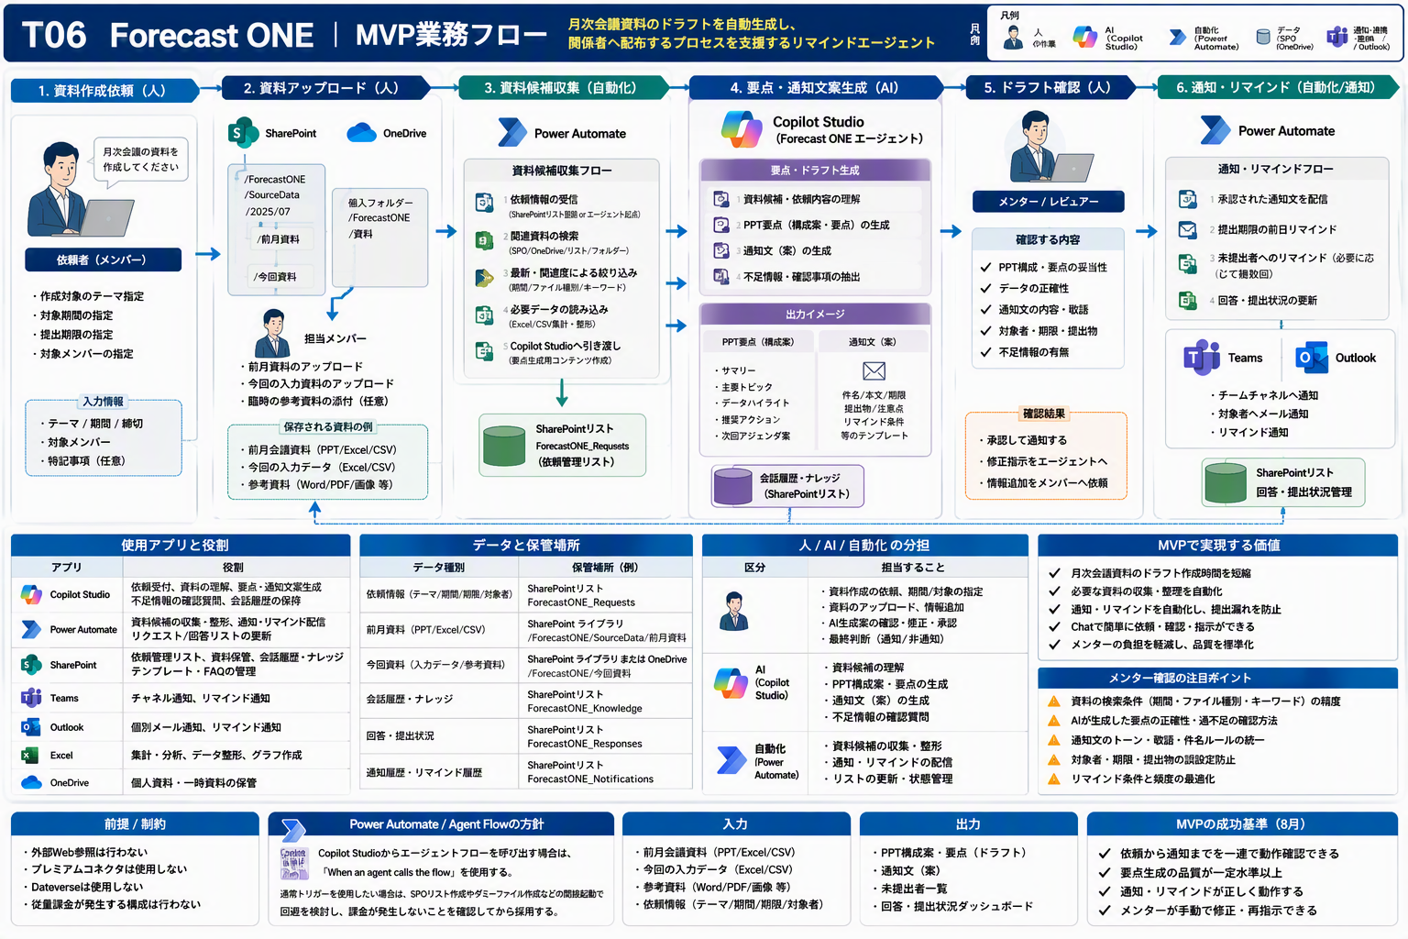
03_全体業務フロー ｜ T06 Forecast ONE（Forecast ONE）
入力から人の確認までの工程と主体 ／ MVP詳細設計（メンター試作用） ／ 版 v1.0 ／ 作成日 2026-07-29 ／ 株式会社Low Code

■ 全体業務フロー（入力 → AI処理 → 保管 → 出力 → 人の確認）
No | 工程 | 主体 | 入力 | 処理内容 | 出力 | 確認ポイント・注意
1 | 入力準備 | 人 | 前月資料、今回入力資料、会議メモ、通知先情報 | 入力ファイル・依頼内容をSharePoint／OneDriveに配置する | 処理対象データ | 実データ・個人情報を含めない
2 | 意図理解・判断 | Copilot Studio | 利用者の入力 | 目的・制約・回答ルールに沿って内容を解析し、判断を支援する | 判断結果・確認観点 | MVP範囲を超えた回答をしない
3 | ナレッジ・データ参照 | Copilot Studio → SharePoint | ナレッジ／入力ファイル | SharePointのナレッジ・リスト・ライブラリを参照する | 根拠となる資料名 | 外部Web・APIは参照しない
4 | 出力生成 | Copilot Studio | 判断結果・参照結果 | 確認可能な形式1つで出力を生成する | PPTドラフト要点、通知文案、確認チェックリスト | 根拠を必ず提示する
5 | 保存・通知 | Power Automate（必要時のみ） | 生成された出力 | 標準コネクタでSharePoint保存・Teams通知・一覧更新を行う | 保存済みデータ・通知 | エージェントフローを呼ぶ場合は When an agent calls the flow
6 | 人の確認・修正 | 人 | 出力・通知 | 内容を確認し、誤り・不足を修正して確定する | 確定した成果物 | 自動確定せず必ず人が確認する

本シートの工程は、V1のMermaidアーキテクチャと人/AI/自動化の分担から起こしたもの。図と矛盾しないこと。
■ 参考図：MVP全体フロー（入力→AI処理→保管→出力→人の確認）
画像ファイル： T06_02_mvp_flow.png （v3 高品質ビジュアル・原寸のまま貼付／再生成・簡略化・再圧縮なし）

06_人AI自動化分担
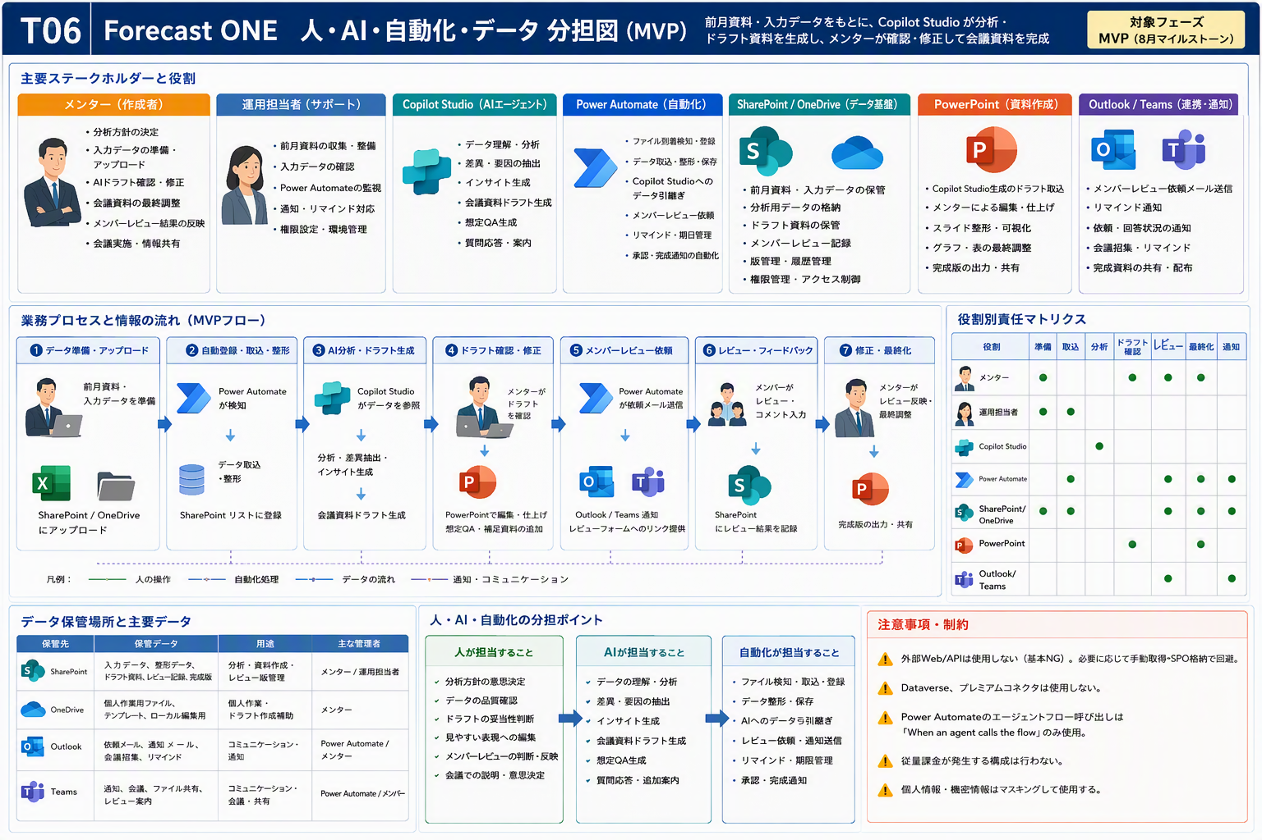
06_人AI自動化分担 ｜ T06 Forecast ONE（Forecast ONE）
人・Copilot Studio・Power Automate・保管先の役割 ／ MVP詳細設計（メンター試作用） ／ 版 v1.0 ／ 作成日 2026-07-29 ／ 株式会社Low Code

■ 人 / AI / 自動化の分担
主体 | 担当範囲（V1原文） | 具体的な作業と注意
人 | 入力準備、最終確認、承認、例外対応 | 入力データの準備、出力の確認・承認、例外時の判断。自動確定はさせない。
Copilot Studio | 意図理解、判断支援、生成、案内、確認観点の提示 | 利用者の入力を解釈し、ナレッジ・入力ファイルを参照して判断と生成を行う。根拠を提示する。
Power Automate | 必要時のみ、標準コネクタで保存・通知・一覧更新 | 標準コネクタでの保存・通知・一覧更新のみ。エージェントフロー呼び出しは When an agent calls the flow を使う。
SharePoint/OneDrive/Excel | データ・ナレッジ・結果の保管 | 入力データ・ナレッジ・出力結果の保管と整形。命名規則と権限を先に決める。

人の確認ポイントを必ず設ける。AIの出力をそのまま確定させない。
■ 参考図：人 / AI / 自動化の役割分担
画像ファイル： T06_03_role_split.png （v3 高品質ビジュアル・原寸のまま貼付／再生成・簡略化・再圧縮なし）

09_テストケース
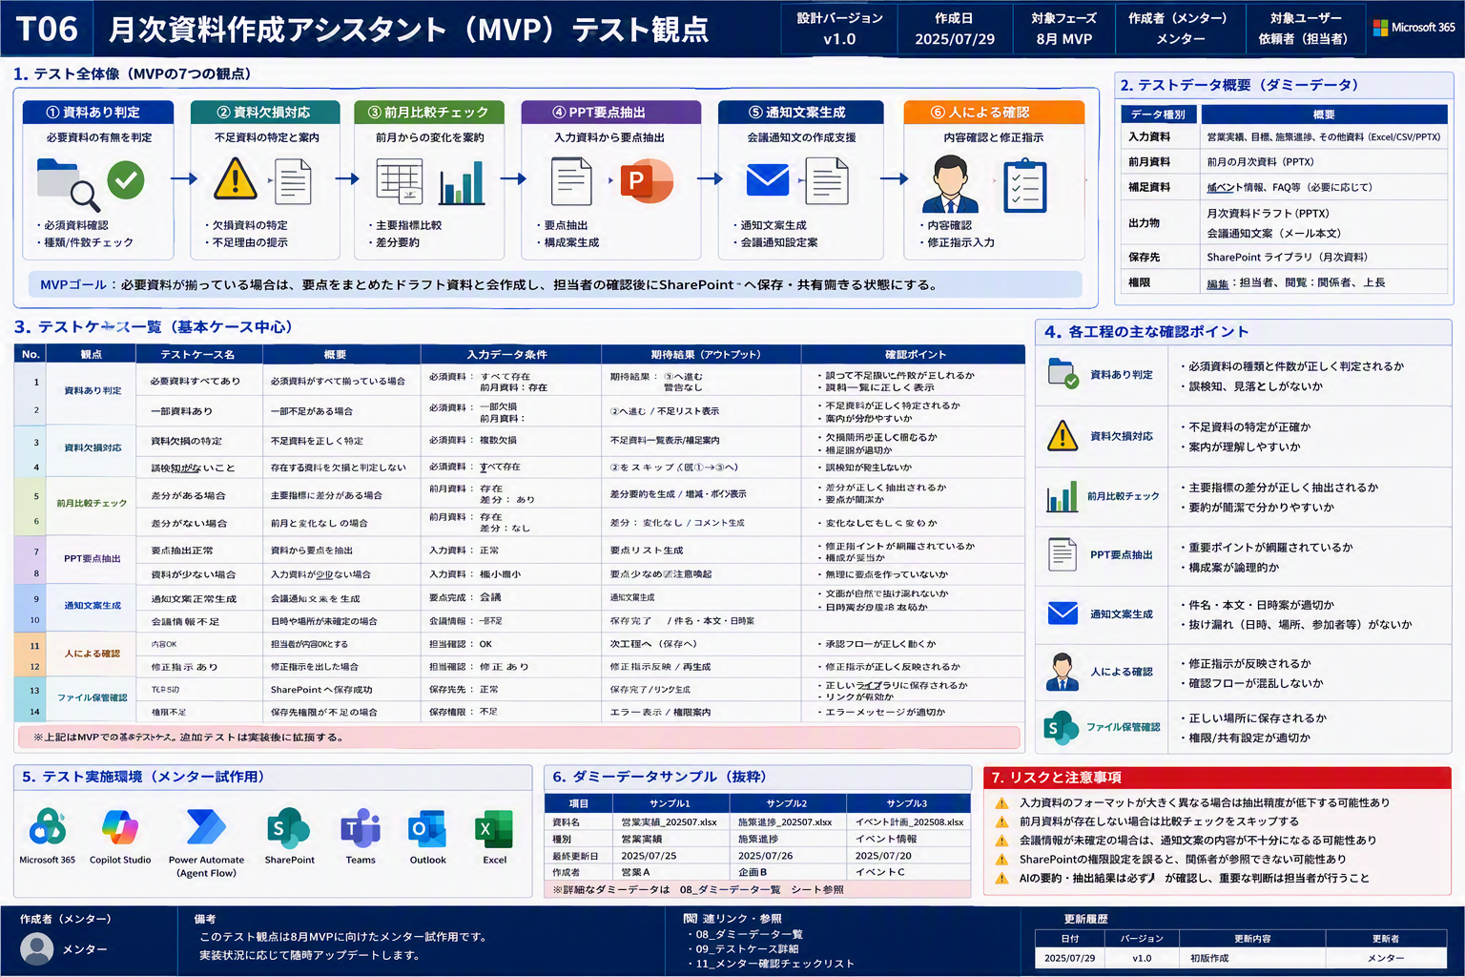
09_テストケース ｜ T06 Forecast ONE（Forecast ONE）
MVPが一本通ることを確認するテスト ／ MVP詳細設計（メンター試作用） ／ 版 v1.0 ／ 作成日 2026-07-29 ／ 株式会社Low Code

■ 最低限テストケース（基本ケース中心）
No | 種別 | 入力 | 期待結果 | 確認観点
TC-01 | 正常系 | 必要項目が揃った代表データ | 期待する回答または出力が生成される | MVPが一本通るか
TC-02 | 入力不足 | 必須項目が欠けたデータ | 不足項目を質問または要確認として返す | AIが勝手に補完しないか
TC-03 | 想定外入力 | 形式が崩れたデータ | エラーまたは確認依頼を返す | 例外時に止まらないか
TC-04 | 人確認 | 判断が分かれるケース | 人の確認が必要と明示する | 自動判断しすぎないか
TC-05 | 制約確認 | 外部Web/APIなしで実行 | SharePoint/Excel等だけで処理できる | 制約に適合するか
TC-06 | ナレッジ不足 | ナレッジにない質問 | 不明点として返す | 根拠なし回答をしないか

AI出力は必ず人が確認し、誤りや不足を記録する。外部Web・APIを使わずに実行できることも確認する。
■ 参考図：テスト計画
画像ファイル： T06_08_test_plan.png （v3 高品質ビジュアル・原寸のまま貼付／再生成・簡略化・再圧縮なし）

CS_CopilotStudio設計
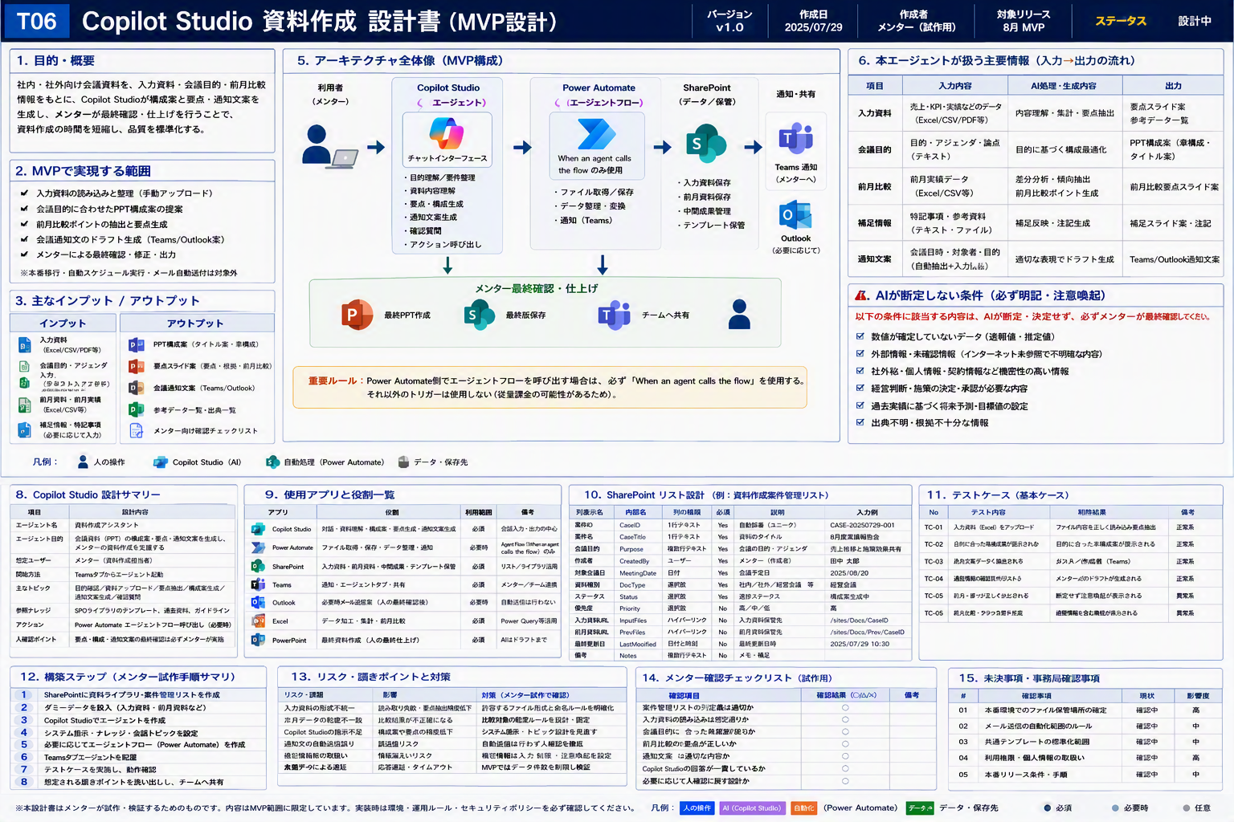
CS_CopilotStudio設計 ｜ T06 Forecast ONE（Forecast ONE）
エージェントの目的・指示・ナレッジ・回答ルール ／ MVP詳細設計（メンター試作用） ／ 版 v1.0 ／ 作成日 2026-07-29 ／ 株式会社Low Code

■ Copilot Studio エージェント設計
設計区分 | 設定項目 | 設定内容 | 具体例 | 注意点 | メンター確認ポイント
基本 | エージェント目的 | 前月資料と入力資料から会議資料ドラフト要点と通知文案を作成する。 | 人が資料作成を開始し、資料候補収集から要点生成、通知文案作成まで一本通す。 | MVP範囲を超えた回答をしない | 目的が1文で説明できるか
利用開始 | 想定会話開始文 | ユーザーが目的、対象ファイル、確認したい内容を入力する | この資料を確認して、修正が必要な点を教えて | 開始文に入力不足がある場合は追加質問する | 入力項目が明確か
入力 | ユーザー入力項目 | 対象ファイル、依頼内容、期限、対象者などチーム別に必要な項目 | 月次フォーキャスト資料作成 | 個人情報・実顧客情報はダミー化 | 入力不足時に確認質問できるか
ナレッジ | 参照ナレッジ | SharePointライブラリのFAQ、手順書、チェック基準、サンプル | 02_Knowledge配下の資料 | 古い資料と新しい資料が混在しないよう管理 | 回答根拠を提示できるか
回答方針 | 回答テンプレート | 結論、根拠、確認事項、次アクションの順で返す | 結論: ... / 根拠: ... / 次に確認すること: ... | 推測で断定しない | 人確認に戻す条件が明確か
アクション | Power Automate連携 | 必要な場合のみ標準コネクタで保存・通知・更新を行う | When an agent calls the flow | エージェントフロー直接呼び出し時は指定トリガーを使用 | 課金やトリガー誤解がないか
禁止事項 | 禁止回答 | 根拠のない断定、外部Web前提、個人情報の推測、機密情報の露出を禁止 | 不明な場合は「要確認」と返す | AIが勝手に補完しない | 危険な回答を抑止できるか

■ システム指示に必ず入れる制約
・外部Web・API・スクレイピングは参照しない
・参照先はSharePointのナレッジ・リスト・ライブラリに限定する
・判断が分かれる場合は「要確認」として人に返す
・回答には根拠となる資料名を必ず添える
・MVP範囲を超えた回答をしない
Formsは使用しない。入力は会話入力またはアダプティブカードで受け取る。
■ 参考図：Copilot Studio 資料生成設計
画像ファイル： T06_05_copilot_document_design.png （v3 高品質ビジュアル・原寸のまま貼付／再生成・簡略化・再圧縮なし）

PA_PowerAutomate設計
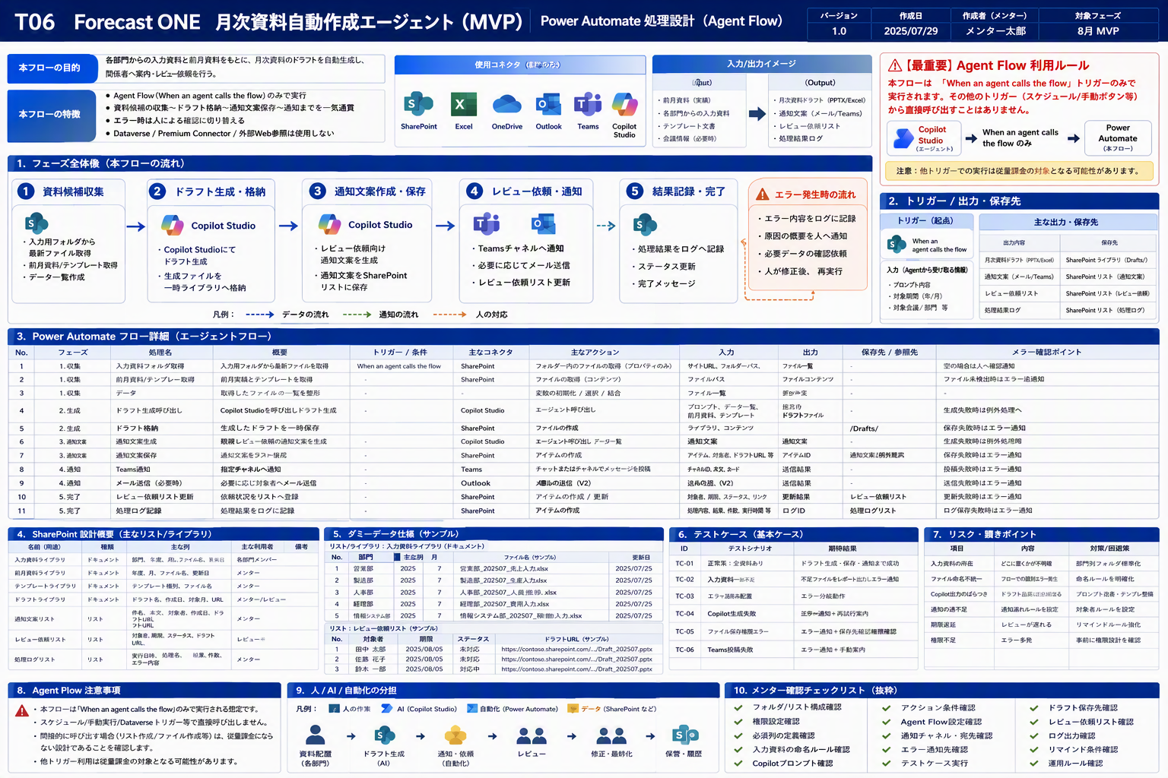
PA_PowerAutomate設計 ｜ T06 Forecast ONE（Forecast ONE）
フローの処理設計（実装前設計レベル・B粒度） ／ MVP詳細設計（メンター試作用） ／ 版 v1.0 ／ 作成日 2026-07-29 ／ 株式会社Low Code

■ Power Automate 処理設計（B粒度：実装前設計レベル）
No | 処理名 | 処理概要 | トリガー種別 | 利用コネクタ | アクション種別 | 入力 | 出力 | 参照先 | 更新先 | 条件分岐 | エラー時対応 | 注意事項 | メンター確認ポイント
1 | 資料候補収集 | Forecast ONEのMVPで必要な資料候補収集を行う | When an agent calls the flow（該当する場合） | SharePoint / Teams / Outlook（必要時） | 作成/更新/取得/通知 | Copilot Studioから受け取る依頼ID・対象情報 | 更新結果または通知結果 | SharePointリスト/ライブラリ | SharePointまたはTeams | 入力不足、対象者なし、権限不足 | エラー内容を返し、人確認へ戻す | 通常トリガーからエージェントフローを直接呼び出さない | 標準コネクタのみで成立するか
2 | ドラフト格納 | Forecast ONEのMVPで必要なドラフト格納を行う | When an agent calls the flow（該当する場合） | SharePoint / Teams / Outlook（必要時） | 作成/更新/取得/通知 | Copilot Studioから受け取る依頼ID・対象情報 | 更新結果または通知結果 | SharePointリスト/ライブラリ | SharePointまたはTeams | 入力不足、対象者なし、権限不足 | エラー内容を返し、人確認へ戻す | 通常トリガーからエージェントフローを直接呼び出さない | 標準コネクタのみで成立するか
3 | 通知文案作成支援 | Forecast ONEのMVPで必要な通知文案作成支援を行う | When an agent calls the flow（該当する場合） | SharePoint / Teams / Outlook（必要時） | 作成/更新/取得/通知 | Copilot Studioから受け取る依頼ID・対象情報 | 更新結果または通知結果 | SharePointリスト/ライブラリ | SharePointまたはTeams | 入力不足、対象者なし、権限不足 | エラー内容を返し、人確認へ戻す | 通常トリガーからエージェントフローを直接呼び出さない | 標準コネクタのみで成立するか

エージェントフローを呼び出す場合のトリガーは When an agent calls the flow のみ。通常トリガーから直接呼び出すと従量課金の懸念があるため、SPOリスト作成・フォルダへのダミーファイル作成・人の確認操作などの間接起動で回避できるか検討する（従量課金を回避できることが確認できる場合に限る）。
プレミアムコネクタは使用しない。標準コネクタ（SharePoint／Teams／Outlook／Excel）のみで構成する。
■ 参考図：Power Automate フロー設計
画像ファイル： T06_06_power_automate_flow.png （v3 高品質ビジュアル・原寸のまま貼付／再生成・簡略化・再圧縮なし）

WordPPT_出力設計
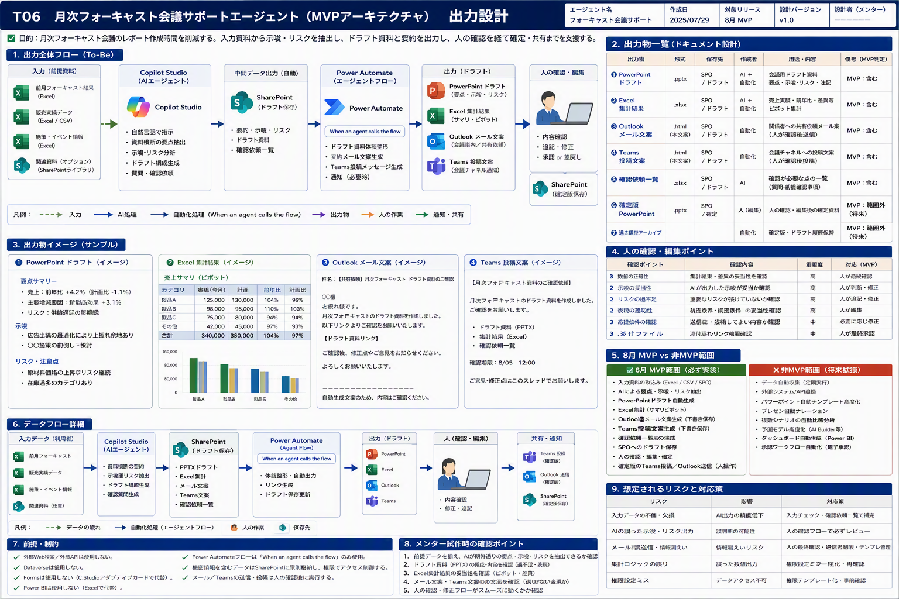
WordPPT_出力設計 ｜ T06 Forecast ONE（Forecast ONE）
Word / PowerPoint 出力物の設計 ／ MVP詳細設計（メンター試作用） ／ 版 v1.0 ／ 作成日 2026-07-29 ／ 株式会社Low Code

■ Word / PowerPoint 出力物の設計（設計枠）
No | 出力物 | テンプレート | 差し込み項目 | 生成方法 | 保存先 | 命名規則 | 人の確認 | 注意事項
1 | PPTドラフト要点 | テンプレート （未確定：メンター試作時に確定） | 差し込み項目 （未確定：メンター試作時に確定） | Copilot Studioが要点・構成案を生成し、人が仕上げる | SharePoint／OneDrive | YYYYMMDD_概要_版数 | 人が最終確認して確定する | 完全自動生成は非MVP。要点・構成案までに絞る

本入力JSONに設計行が無いため、列枠と初期案のみを記載している。「（未確定：メンター試作時に確定）」の箇所はメンター試作時に確定すること。
■ 参考図：出力設計（PowerPoint / 通知文案）
画像ファイル： T06_07_output_design.png （v3 高品質ビジュアル・原寸のまま貼付／再生成・簡略化・再圧縮なし）

OneDrive_保管設計
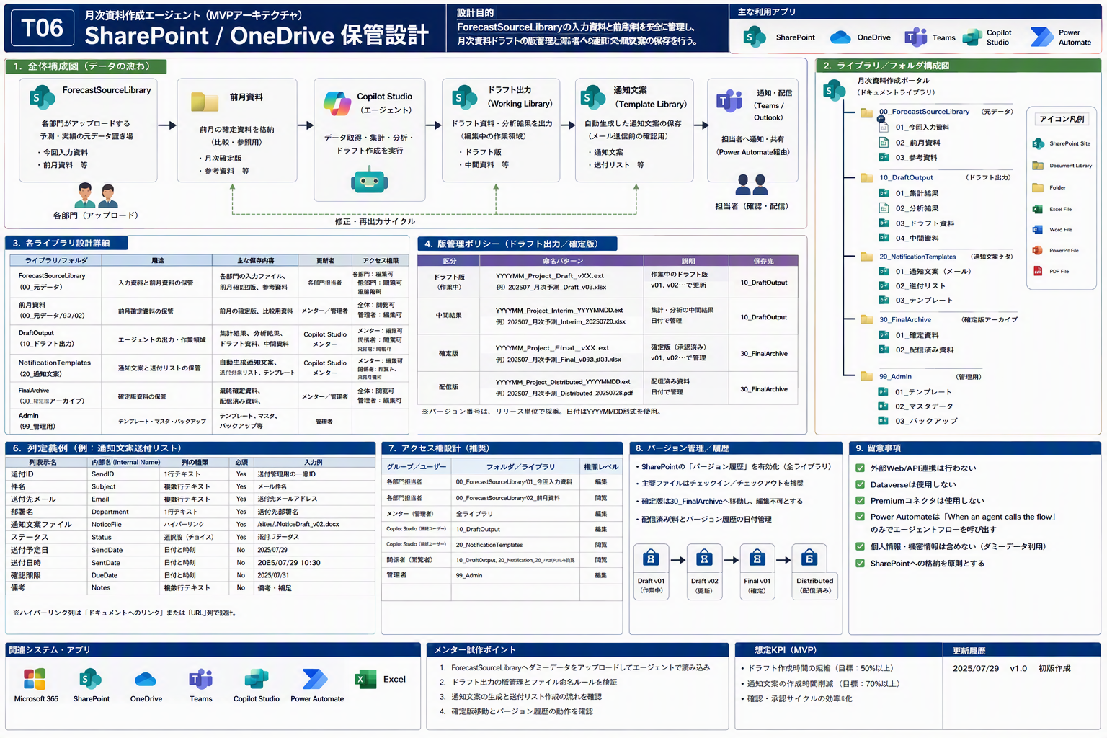
OneDrive_保管設計 ｜ T06 Forecast ONE（Forecast ONE）
OneDriveのフォルダ構成と保管方針 ／ MVP詳細設計（メンター試作用） ／ 版 v1.0 ／ 作成日 2026-07-29 ／ 株式会社Low Code

■ OneDriveのフォルダ構成と保管方針（設計枠）
No | フォルダ | 用途 | 格納物 | 命名規則 | 共有範囲 | 保持方針 | 注意事項
1 | 01_Input | 入力資料の集約 | 前月資料、今回入力資料、会議メモ、通知先情報 | YYYYMMDD_概要_版数 | メンター／チーム内 | MVP検証期間のみ保持 | 実データは置かない
2 | 02_Output | 生成物の保管 | PPTドラフト要点、通知文案、確認チェックリスト | YYYYMMDD_概要_版数 | メンター／チーム内 | MVP検証期間のみ保持 | 人の確認後の版を保管する
3 | 03_Knowledge | ナレッジ・基準の保管 | チェック基準・FAQ・手順書など （未確定：メンター試作時に確定） | YYYYMMDD_概要_版数 | メンター／チーム内 | MVP検証期間のみ保持 | SharePointライブラリとの役割を分ける

本入力JSONに設計行が無いため、列枠と初期案のみを記載している。「（未確定：メンター試作時に確定）」の箇所はメンター試作時に確定すること。
■ 参考図：ファイル保管設計（OneDrive / SharePoint）
画像ファイル： T06_04_storage_design.png （v3 高品質ビジュアル・原寸のまま貼付／再生成・簡略化・再圧縮なし）

